量化一-结算数据
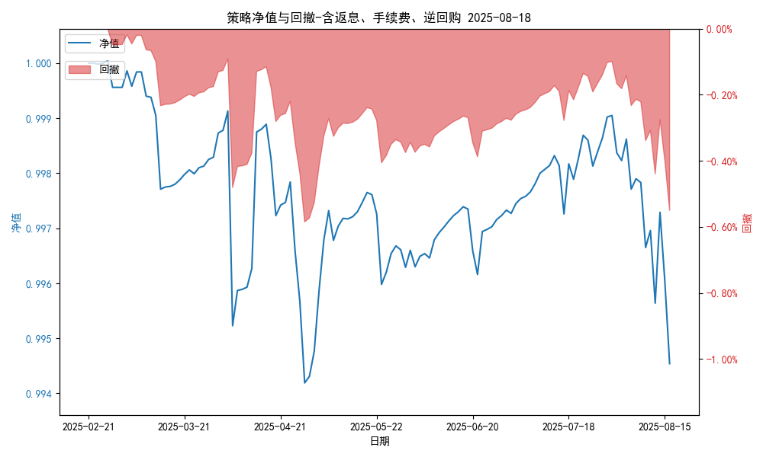
统计日期 | 2025-08-18 | (金额单位：元)
一、账户资产及收益情况
账户名称 | 量化一
账户编号 | 85001
资产单元名称 | 量化一-投机单元 | 权益类一单元
单元资产净值 | 5,781,739.30 | 24,054,455.74
账户资产净值 | 29,836,195.04
返息、逆回购 | 26,112.85 | 167,604.16
手续费 | 1,657.62 | -
总盈利/亏损(含返息、逆回购、手续费) | -163804.96
收益率(含返息、逆回购、手续费) | -0.546%
总盈利/亏损(不含返息、逆回购、手续费) | -359,179.59
收益率(不含返息、逆回购、手续费) | -1.1973%
二、净值列示
实收资本 | 30,000,000.00
资产净值 | 29,836,195.04
总份额 | 30,000,000.00
期初单位净值 | 1.00
昨日单位净值(含返息、逆回购、手续费) | 0.99454
单位净值(含返息、逆回购、手续费) | 0.99454
日净值增长率(含返息、逆回购、手续费) | -2e-05%
昨日单位净值(不含返息、逆回购、手续费) | 0.98803
单位净值(不含返息、逆回购、手续费) | 0.98803
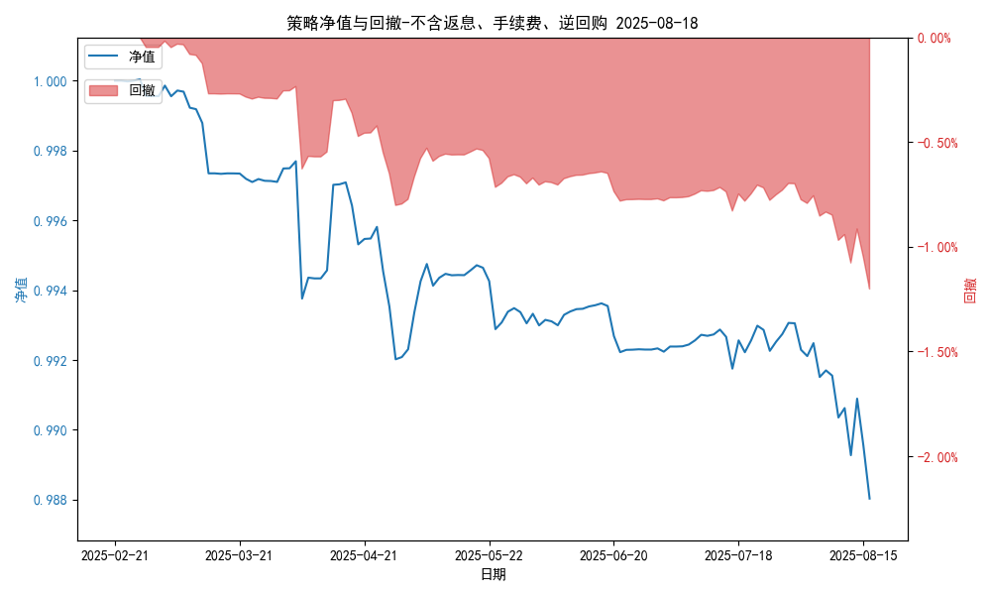
日净值增长率(不含返息、逆回购、手续费) | -0.00027%
三、保证金使用情况
占用 | 409,852.80 | -
账户权益 | 5,781,739.30 | -
风险度 | 7.094% | -
四、交易情况
交易方向及数量 | 今日交易: 1 只股指期货合约, 0 只股指期权合约， 成交合约价值 286.41 万元 卖出开仓: IM2509(1 手), 买入平仓: IM2509(1 手) | 买入股票: 0 只, 卖出股票: 42 只, 股票合计成交金额: 33.42 万元
五、持仓情况
持仓品种及数量 | 当前持有: 2 只股指期货合约, 0 只股指期权合约, 持仓合约价值 629.18 万元, 其中: 多仓: IH2509(4 手), 空仓: IM2509(2 手) | 股票: 0 只
注: 1、总盈利/亏损(不含逆回购): 根据032盈亏数据计算,未扣除中金所申报费。 2、总盈利/亏损(含逆回购)：已扣除中金所申报费；按照O32盈亏数据计算的未扣除申报费的金额为：-191575.43 元。 3、返息: 26112.85元。

量化一-收盘数据
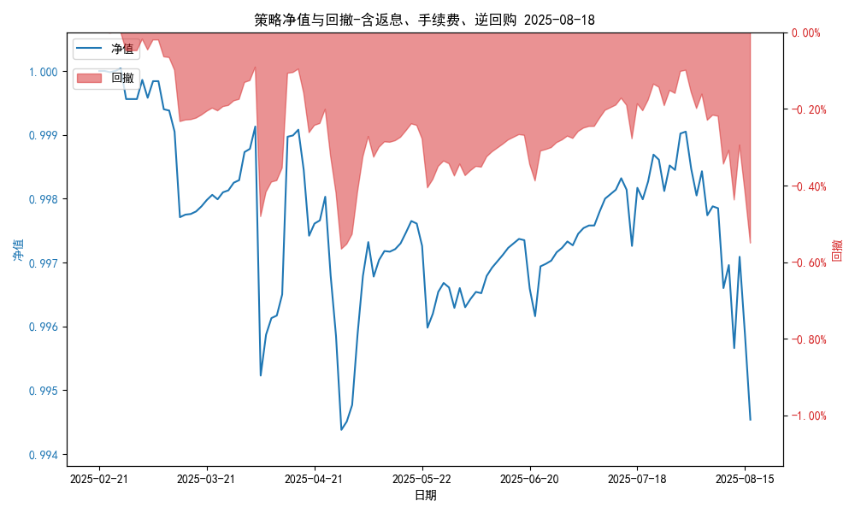
统计日期 | 2025-08-18 | (金额单位：元)
一、账户资产及收益情况
账户名称 | 量化一
账户编号 | 85001
资产单元名称 | 量化一-投机单元 | 权益类一单元
单元资产净值 | 5,781,739.29 | 24,054,455.74
账户资产净值 | 29,836,195.03
返息、逆回购 | 26,112.85 | 167,604.16
手续费 | 1,657.62 | -
盈利/亏损(含返息、逆回购、手续费) | -218,260.71 | 54,455.74
总盈利/亏损(含返息、逆回购、手续费) | -163,804.97
收益率(含返息、逆回购、手续费) | -0.546%
盈利/亏损(不含返息、逆回购、手续费) | -246,031.18 | -113,148.51
总盈利/亏损(不含返息、逆回购、手续费) | -359,179.60
收益率(不含返息、逆回购、手续费) | -1.1973%
二、净值列示
实收资本 | 30,000,000.00
资产净值 | 29,836,195.03
总份额 | 30,000,000.00
期初单位净值 | 1.00
昨日单位净值(含返息、逆回购、手续费) | 0.99454
单位净值(含返息、逆回购、手续费) | 0.99454
日净值增长率(含返息、逆回购、手续费) | -2e-05%

昨日单位净值(不含返息、逆回购、手续费) | 0.98803
单位净值(不含返息、逆回购、手续费) | 0.98803
日净值增长率(不含返息、逆回购、手续费) | -0.00027%
三、保证金使用情况
占用 | 409,852.80 | -
账户权益 | 5,781,739.29 | -
风险度 | 7.0887% | -
四、交易情况
交易方向及数量 | 今日交易: 1 只股指期货合约, 0 只股指期权合约， 成交合约价值 286.41 万元 卖出开仓: IM2509(1 手), 买入平仓: IM2509(1 手) | 买入股票: 0 只, 卖出股票: 42 只, 股票合计成交金额: 33.42 万元
五、持仓情况
持仓品种及数量 | 当前持有: 2 只股指期货合约, 0 只股指期权合约, 持仓合约价值 629.18 万元, 其中: 多仓: IH2509(4 手), 空仓: IM2509(2 手) | 股票: 0 只
注: 1、盈利/亏损(不含逆回购)数据暂未包含中金所申报费，盈利/亏损(含逆回购)数据已包含中金所申报费。 2、返息: 26112.85元。

量化二-结算数据
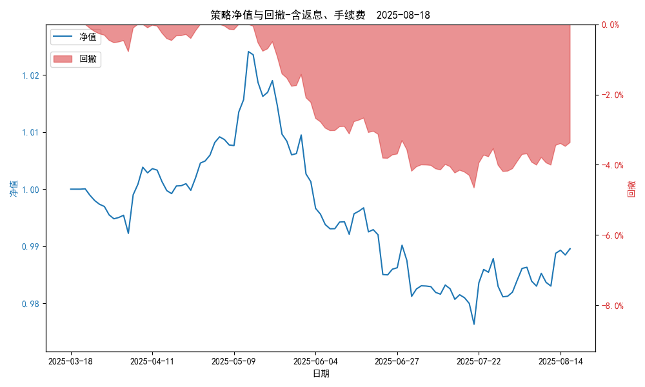
统计日期 | 2025-08-18, (金额单位：元)
一、账户资产及收益情况
账户名称 | 量化二
账户编号 | 85012
资产单元名称 | 量化二-投机单元
账户资产净值 | 9,895,968.28
返息 | 31,477.54
手续费 | 6,320.30
总盈利/亏损(含返息、手续费) | -104,031.72
收益率(含返息、手续费) | -1.0403%
总盈利/亏损(不含返息、手续费) | -141,829.56
收益率(不含返息、手续费) | -1.4183%
二、净值列示
实收资本 | 10,000,000.00
资产净值 | 9,895,968.28
总份额 | 10,000,000.00
期初单位净值 | 1.00
昨日单位净值(含返息、手续费) | 0.9896
单位净值(含返息、手续费) | 0.9896
日净值增长率(含返息、手续费) | -0.00032%
昨日单位净值(不含返息、手续费) | 0.98582
单位净值(不含返息、手续费) | 0.98582
日净值增长率(不含返息、手续费) | -0.0003%
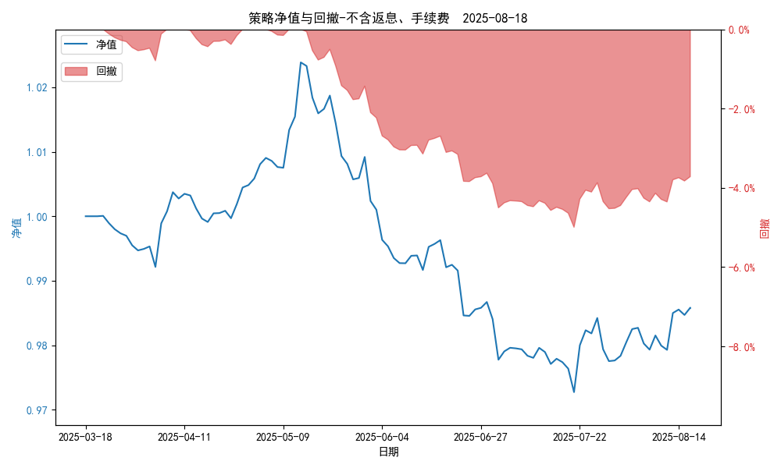
三、保证金使用情况
占用 | 565,186.75
账户权益 | 9,895,968.28
风险度 | 5.6972%
四、交易情况
交易方向及数量 | 今日交易 22 只期货合约 成交合约价值 314.53 万元 卖出开仓: 6 只 买入平仓: 13 只 买入开仓: 1 只 卖出平仓: 4 只
五、持仓情况
持仓品种及数量 | 共持仓 35只期货， 持仓合约价值 695.06 万元, 其中空仓: 23 只,多仓: 12 只

量化二-收盘数据
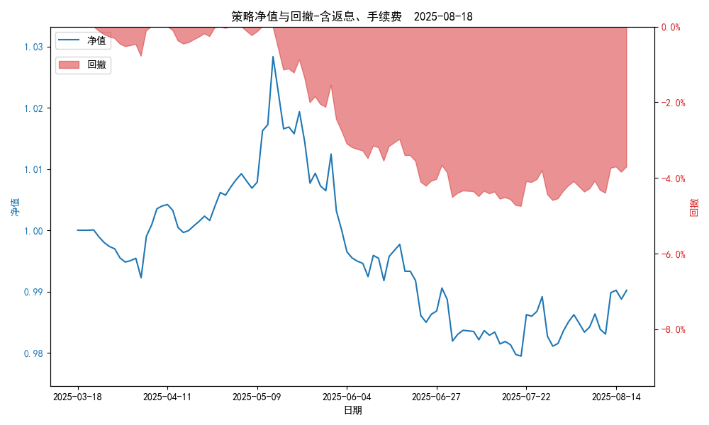
统计日期 | 2025-08-18, (金额单位：元)
一、账户资产及收益情况
账户名称 | 量化二
账户编号 | 85012
资产单元名称 | 量化二-投机单元
账户资产净值 | 9,902,043.00
返息 | 31,477.54
手续费 | 6,320.30
总盈利/亏损(含返息、手续费) | -97,957.00
收益率(含返息、手续费) | -0.9796%
总盈利/亏损(不含返息、手续费) | -135,754.84
收益率(不含返息、手续费) | -1.3575%
二、净值列示
实收资本 | 10,000,000.00
资产净值 | 9,902,043.00
总份额 | 10,000,000.00
期初单位净值 | 1.00
昨日单位净值(含返息、手续费) | 0.9902
单位净值(含返息、手续费) | 0.9902
日净值增长率(含返息、手续费) | 0.00043%
昨日单位净值(不含返息、手续费) | 0.98642
单位净值(不含返息、手续费) | 0.98642
日净值增长率(不含返息、手续费) | 0.00046%
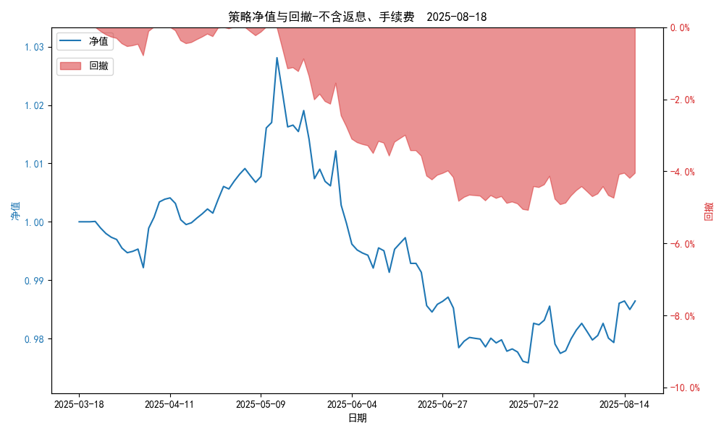
三、保证金使用情况
占用 | 565,186.75
账户权益 | 9,902,043.00
风险度 | 5.7078%
四、交易情况
交易方向及数量 | 今日交易 22 只期货合约 成交合约价值 314.53 万元 卖出开仓: 6 只 买入平仓: 13 只 买入开仓: 1 只 卖出平仓: 4 只
五、持仓情况
持仓品种及数量 | 共持仓 35只期货， 持仓合约价值 695.06 万元, 其中空仓: 23 只,多仓: 12 只

量化三-结算数据
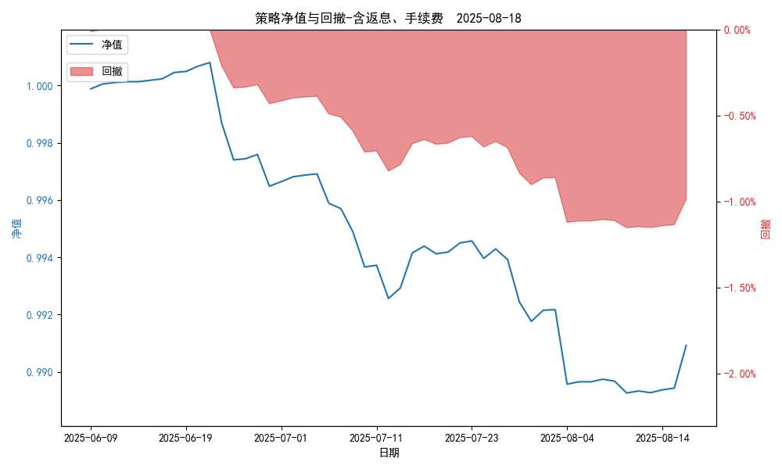
统计日期 | 2025-08-18, (金额单位：元) | 统计日期
一、账户资产及收益情况
账户名称 | 量化三
账户编号 | 85016
资产单元名称 | 量化三投机 | 量化三股票单元
单元资产净值 | 4,104,224.19 | 850,378.98
账户资产净值 | 4,954,603.17
返息、逆回购 | 12,237.78 | 378.98
手续费 | 1,781.16 | -
总盈利/亏损(含返息、逆回购、手续费) | -45,396.83
收益率(含返息、逆回购、手续费) | -0.9079%
总盈利/亏损(不含返息、逆回购、手续费) | -59,794.75
收益率(不含返息、逆回购、手续费) | -1.1959%
二、净值列示
实收资本 | 5,000,000.00
资产净值 | 4,954,603.17
总份额 | 5,000,000.00
期初单位净值 | 1.00
昨日单位净值(含返息、逆回购、手续费) | 0.99092
单位净值(含返息、逆回购、手续费) | 0.99092
日净值增长率(含返息、逆回购、手续费) | 6e-05%
昨日单位净值(不含返息、逆回购、手续费) | 0.98804
单位净值(不含返息、逆回购、手续费) | 0.98804
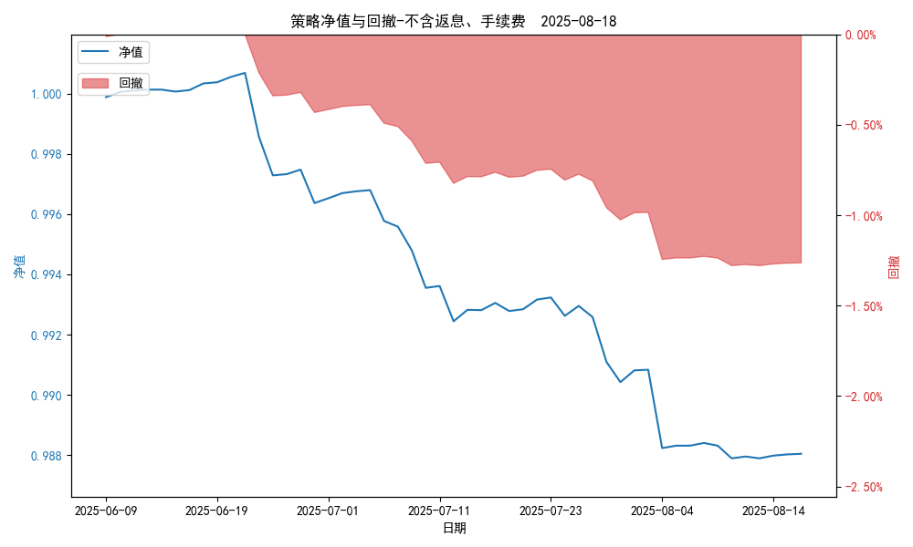
日净值增长率(不含返息、逆回购、手续费) | 0.00011%
三、保证金使用情况
占用 | 0.00 | -
账户权益 | 4,104,224.19 | -
风险度 | 0.0% | -
四、交易情况
交易方向及数量 | 今日交易 1 只期货, 成交合约价值 775.54 万元,其中 1.国债期货:无 2.黄金期货: 买入开仓: 1只 (au2510) 卖出平仓: 1只 (au2510) 3.铜期货:无 4.其他品种:无 | 买入股票: 0 只, 卖出股票: 0 只, 股票合计成交金额: 0 万元
五、持仓情况
持仓品种及数量 | 共持仓: 0 只期货, 持仓合约价值 0.0 万元, 其中: 国债期货 0只 黄金期货 0只 铜期货 0只 其他品种 0只 | 股票: 0 只

量化三-收盘数据
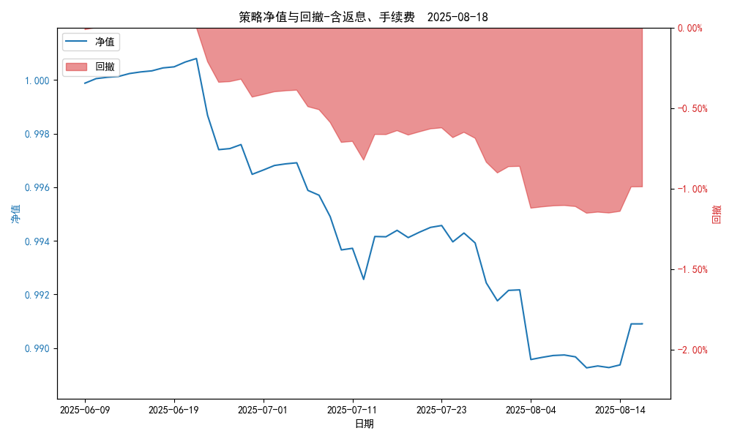
统计日期 | 2025-08-18, (金额单位：元) | 统计日期
一、账户资产及收益情况
账户名称 | 量化三
账户编号 | 85016
资产单元名称 | 量化三投机 | 量化三股票单元
单元资产净值 | 4,104,124.65 | 850,378.98
账户资产净值 | 4,954,503.63
返息、逆回购 | 12,237.78 | 378.98
手续费 | 1,781.16 | -
盈利/亏损(含返息、逆回购、手续费) | -45,875.35 | 378.98
总盈利/亏损(含返息、逆回购、手续费) | -45,496.37
收益率(含返息、逆回购、手续费) | -0.9099%
盈利/亏损(不含返息、逆回购、手续费) | -59,894.29 | 0.00
总盈利/亏损(不含返息、逆回购、手续费) | -59,894.29
收益率(不含返息、逆回购、手续费) | -1.1979%
二、净值列示
实收资本 | 5,000,000.00
资产净值 | 4,954,503.63
总份额 | 5,000,000.00
期初单位净值 | 1.00
昨日单位净值(含返息、逆回购、手续费) | 0.9909
单位净值(含返息、逆回购、手续费) | 0.9909
日净值增长率(含返息、逆回购、手续费) | 7e-05%
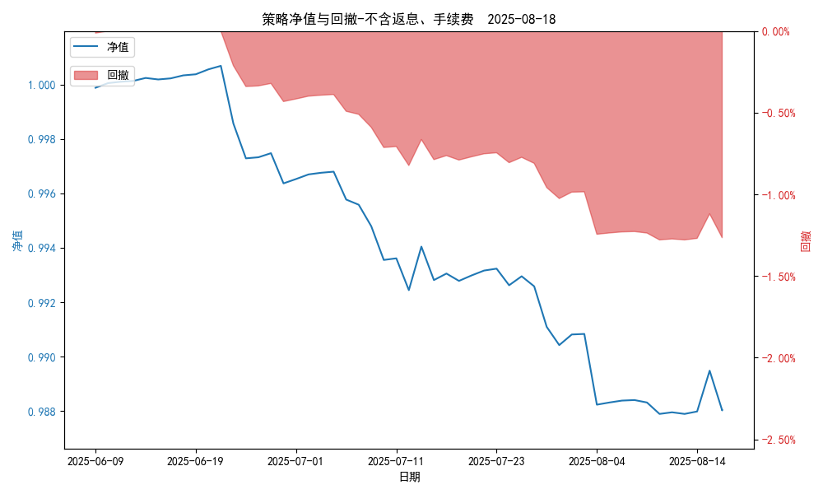
昨日单位净值(不含返息、逆回购、手续费) | 0.98802
单位净值(不含返息、逆回购、手续费) | 0.98802
日净值增长率(不含返息、逆回购、手续费) | 0.00012%
三、保证金使用情况
占用 | 0.00 | -
账户权益 | 4,104,124.65 | -
风险度 | 0.0% | -
四、交易情况
交易方向及数量 | 今日交易 1 只期货, 成交合约价值 775.54 万元,其中 1.国债期货:无 2.黄金期货: 买入开仓: 1只 (au2510) 卖出平仓: 1只 (au2510) 3.铜期货:无 4.其他品种:无 | 买入股票: 0 只, 卖出股票: 0 只, 股票合计成交金额: 0 万元
五、持仓情况
持仓品种及数量 | 共持仓: 0 只期货, 持仓合约价值 0.0 万元, 其中: 国债期货 0只 黄金期货 0只 铜期货 0只 其他品种 0只 | 股票: 0 只

